계산과정
해당공간이 일반부지 라면
 |  |  |  | 일사량
 |  |  |  | (kWh/m2/day)
CTP_KOR_NM | SIG_KOR_NM | 위도 | 경도 | F2012_avg | 부지구분 | 이론적잠재량 | 기술적잠재량 | 시장잠재량
해당공간이 건물 이라면
경기도 | 수원시 | 38.60020000000 | 128.34340000000 | 2.25960000000 | 일반부지 | 8.24754E-06 | 5.49836E-07
 |  |  |  |  | 건물 |  | 4.12377E-07

변수명 | 수치 | 단위 | 비고
day_to_year | 365 | day/year | 상수
area | 10 | m2 | 해당 데이터가 차지하는 면적 (격자의 면적)
kWh_to_TWh | 0.000000001 | 단위변환 | 상수
모듈 효율 | 0.2 | ratio | 모듈 효율

 | 일반부지 | 건물
부지대비 모듈면적 | 0.33333333333 | 0.25 | ratio | 부지 대비 모듈 면적
CAPEX | 1366000 | 1719843 | 원/kW
OPEX | 20490 | 25798 | 원/kW년

데이터
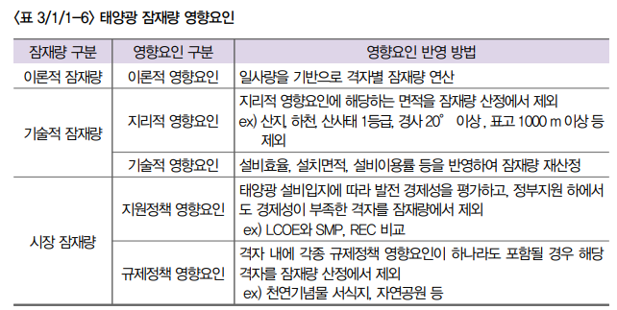
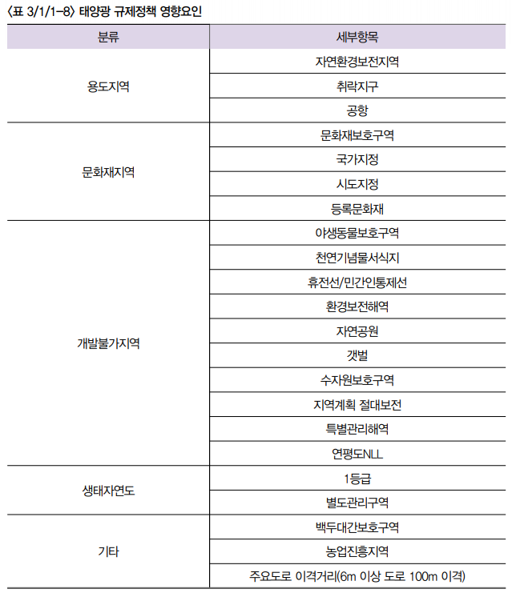
휘문 박사님께서 만들어주셔야할 테이블
CTP_KOR_NM | SIG_KOR_NM | 위도 | 경도 | F2012_avg | F2013_avg | F2014_avg | F2015_avg | F2016_avg | F2017_avg | F2018_avg | F2019_avg | 기술적제약 | 공시지가(원/m2)
강원특별자치도 | 고성군 | 38.60020000000 | 128.34340000000 | 2.25960000000 | 2.25960000000 | 2.25960000000 | 2.25960000000 | 2.25960000000 | 2.25960000000 | 2.25960000000 | 2.25960000000 | O | 100원
보간 | 보간 | 보간 | 보간 | 보간 | 보간 | 보간 | 보간 | 보간 | 보간 | 보간 | 보간 | O | 200원
보간 | 보간 | 보간 | 보간 | 보간 | 보간 | 보간 | 보간 | 보간 | 보간 | 보간 | 보간 | X | 40원
보간 | 보간 | 보간 | 보간 | 보간 | 보간 | 보간 | 보간 | 보간 | 보간 | 보간 | 보간 | X | 50원
보간 | 보간 | 보간 | 보간 | 보간 | 보간 | 보간 | 보간 | 보간 | 보간 | 보간 | 보간 | X | 100원
강원특별자치도 | 고성군 | 38.57370000000 | 128.34330000000 | 2.21200000000 | 2.21200000000 | 2.21200000000 | 2.21200000000 | 2.21200000000 | 2.21200000000 | 2.21200000000 | 2.21200000000 | O | 200원
보간 | 보간 | 보간 | 보간 | 보간 | 보간 | 보간 | 보간 | 보간 | 보간 | 보간 | 보간 | O | 40원
보간 | 보간 | 보간 | 보간 | 보간 | 보간 | 보간 | 보간 | 보간 | 보간 | 보간 | 보간 | X | 50원
보간 | 보간 | 보간 | 보간 | 보간 | 보간 | 보간 | 보간 | 보간 | 보간 | 보간 | 보간 | X | 100원
보간 | 보간 | 보간 | 보간 | 보간 | 보간 | 보간 | 보간 | 보간 | 보간 | 보간 | 보간 | X | 200원
강원특별자치도 | 고성군 | 38.57370000000 | 128.36720000000 | 2.28870000000 | 2.28870000000 | 2.28870000000 | 2.28870000000 | 2.28870000000 | 2.28870000000 | 2.28870000000 | 2.28870000000 | O | 40원

승호가 만들어 드릴 테이블
CTP_KOR_NM | SIG_KOR_NM | 위도 | 경도 | 이론적잠재량 | 기술적잠재량 | 시장잠재량
강원특별자치도 | 고성군 | 38.60020000000 | 128.34340000000
보간 | 보간 | 보간 | 보간
보간 | 보간 | 보간 | 보간
보간 | 보간 | 보간 | 보간
보간 | 보간 | 보간 | 보간
강원특별자치도 | 고성군 | 38.57370000000 | 128.34330000000
보간 | 보간 | 보간 | 보간
보간 | 보간 | 보간 | 보간
보간 | 보간 | 보간 | 보간
보간 | 보간 | 보간 | 보간
강원특별자치도 | 고성군 | 38.57370000000 | 128.36720000000

출처
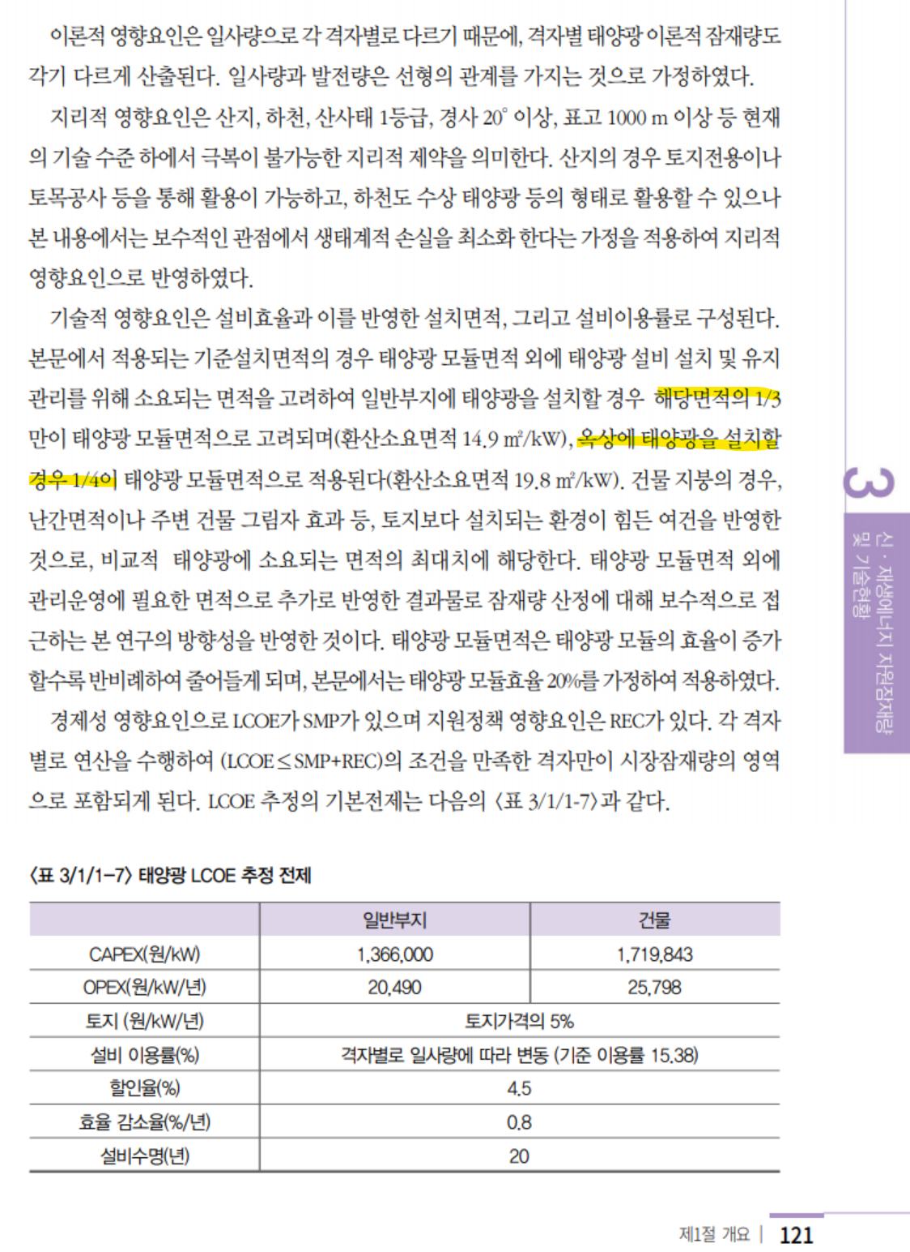
https://www.data.go.kr/data/15066413/fileData.do
공공데이터포털에서
"한국에너지기술연구원_신재생자원지도데이터_태양자원_천리안1호_수평면전일사량" 이 데이터를 휘문 박사님이 시군구 경계로 만들어주심

부지 대비 모듈 면적
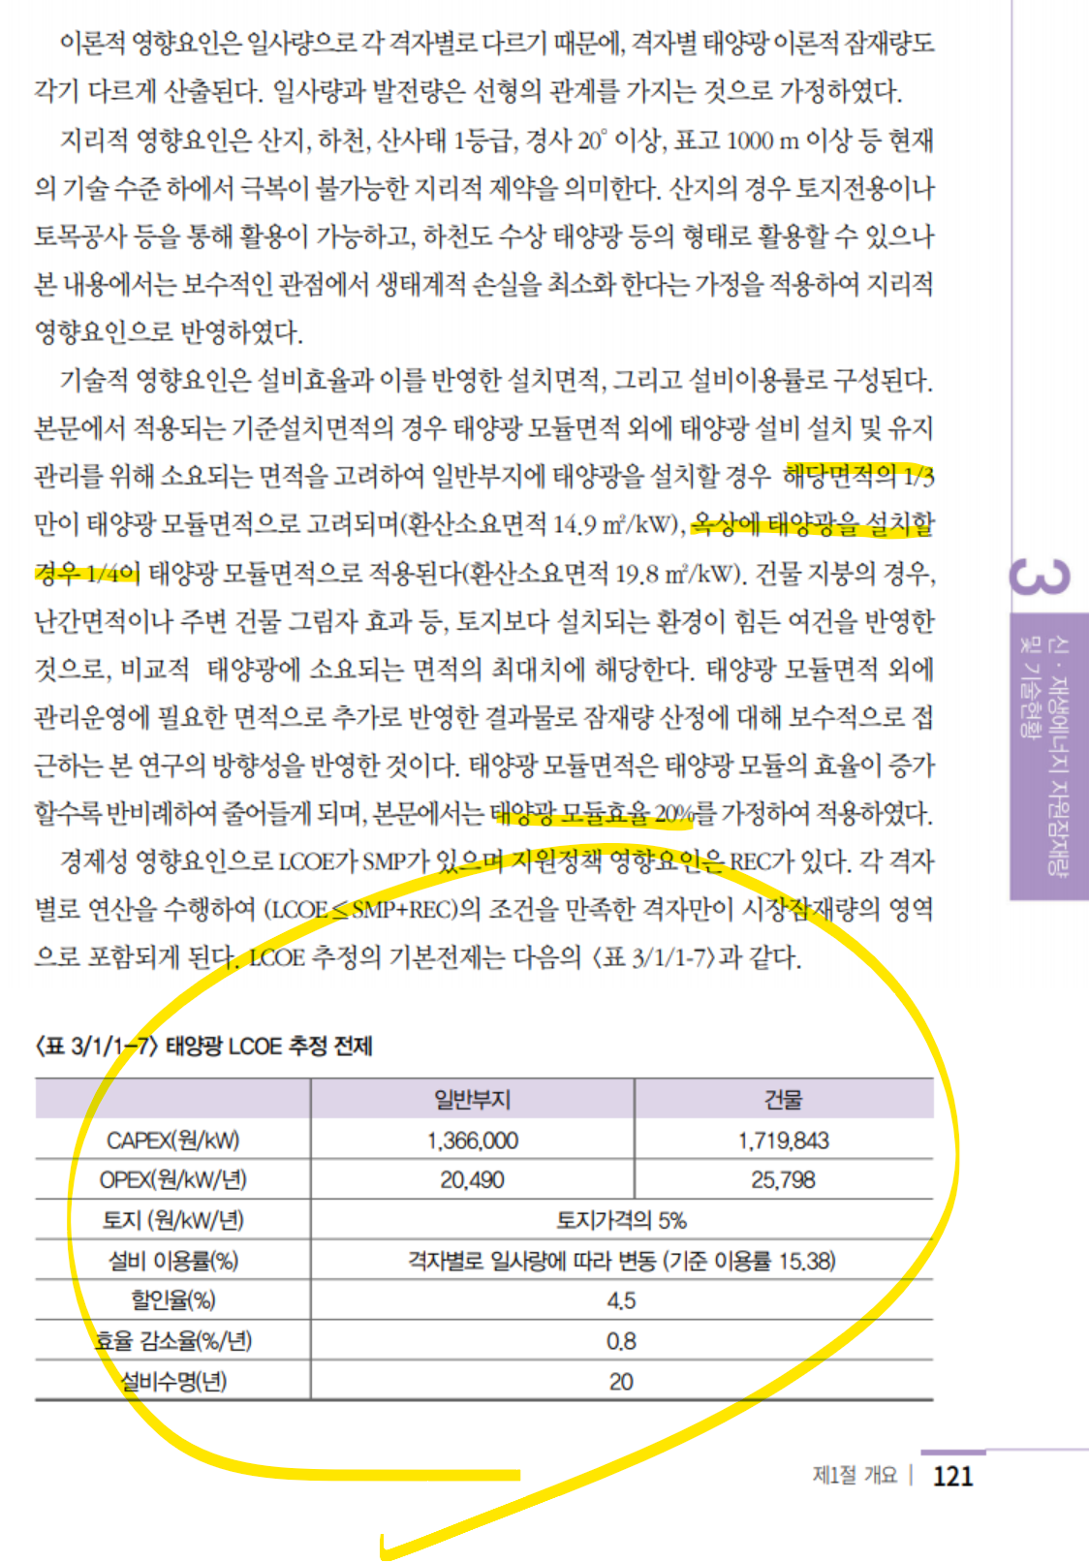
출처: 한국에너지공단, 신재생에너지백서(2020)

선행연구 잠재량
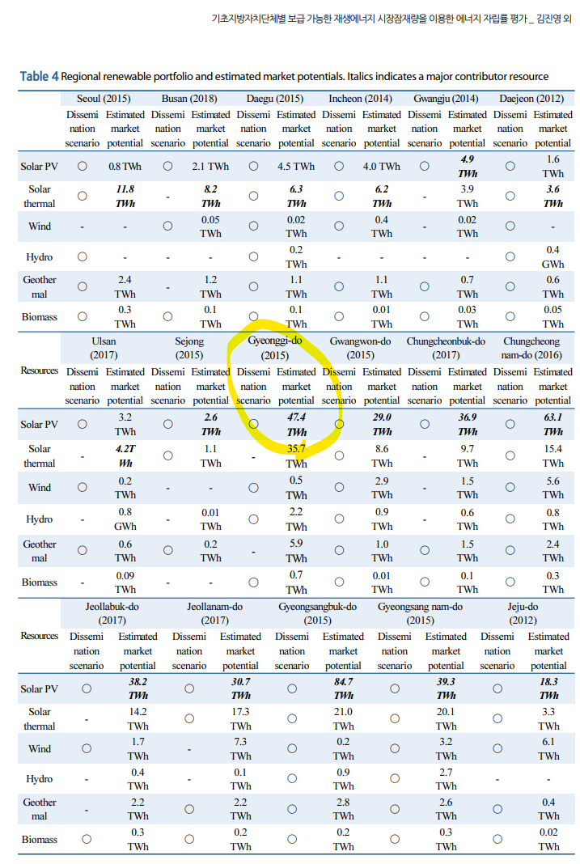
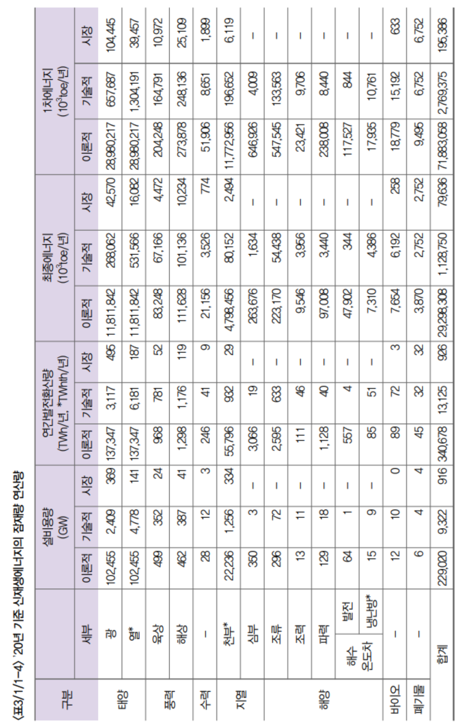
 |  | TWh | TWh
 |  |  | https://kier-solar.org/user/potential/energy
 |  | 에기연 일사량 데이터 기반 (2019) | 에기연 홈페이지 | 재생에너지 백서 (2020) | 경기연
경기도 | 이론적잠재량 | 1354 |  |  | X
경기도 | 기술잠재량 |  | 282 |  | 282
경기도 | 시장잠재량 |  |  | 36 | 36

전국 | 이론적잠재량 |  |  | 137347
전국 | 기술잠재량 |  |  | 3117
전국 | 시장잠재량 |  |  | 495

